materiales
codigo | codigo_mat | color_nombre | inventario | precio | file_md_1 | file_md_2 | file_md_3 | file_md_4 | file_md_5
OMV001 | OMV001 | BLANCO | 2000 | 1000 | C_V_B.jpg |  |  | nombre_imagen_4.jpg | nombre_imagen_5.jpg
OMV001 | OMV001-C | AZUL | 2000 | 1000 | C_V_A.jpg
OMV001 | OMV001-1C | NEGRO | 2000 | 1000 | C_V_N.jpg
OMV001 | OMV001-2C | GRIS | 2000 | 1000 | C_V_G.jpg
OMV001 | OMV001-3C | PALETA DE COLOR | 2000 | 1000 | esperar foto
OMV002 | OMV002 | BLANCO | 2000 | 1000 | C_R_B.jpg
OMV002 | OMV002-C | AZUL | 2000 | 1000 | C_R_A.jpg
OMV002 | OMV002-1C | NEGRO | 2000 | 1000 | C_R_N.jpg
OMV002 | OMV002-2C | VERDE | 2000 | 1000 | C_R_V.jpg
OMV002 | OMV002-3C | NARANJA | 2000 | 1000 | C_R_NJ.jpg
OMV002 | OMV002-4C | PALETA DE COLORES | 2000 | 1000 | esperar foto
OMV003 | OMV003 | BLANCO | 2000 | 1000 | C_POL_B.jpg
OMV003 | OMV003-C | NEGRO | 2000 | 1000 | C_POL_N.jpg
OMV003 | OMV003-1C | AZUL | 2000 | 1000 | C_POL_A.jpg
OMV003 | OMV003-2C | VERDE AGUAMARINA | 2000 | 1000 | C_POL_AG.jpg
OMV003 | OMV003-3C | GRIS | 2000 | 1000 | C_POL_G.jpg
OMV003 | OMV003-4C | PALETA DE COLORES | 2000 | 1000 | PAL_COL_POL.jpg
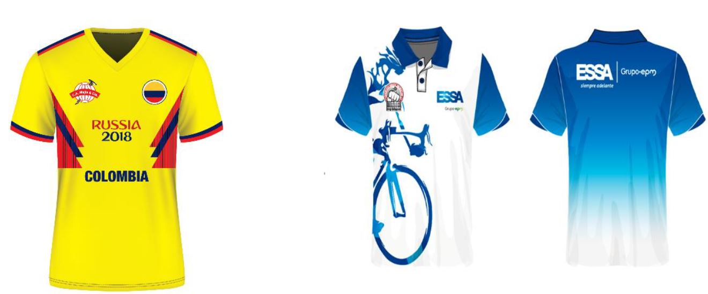
OMV004 | OMV004 | PUBLICITARIA | 2000 | 1000 | C_SUBL.jpg | C_SUBL1.jpg | C_SUBL2.jpg
OMV004 | OMV004-C | CORPORATIVA | 2000 | 1000 | C_CORP.jpg | C_CORP1.jpg
OMV004 | OMV004-1C | FUTBOL | 2000 | 1000 | C_FUT.jpg
OMV004 | OMV004-2C | PERSONALIZADO | 2000 | 1000 | C_PERS.jpg | C_PERS1.jpg
OMV005 | OMV005 | BLANCO HOMBRE | 2000 | 1000 | C_DOT.jpg
OMV005 | OMV005-M | BLANCO MUJER | 2000 | 1000 | C_DOT1.jpg
OMV006 | OMV006 | ROJO | 2000 | 1000 | CB_V_R.jpg
OMV007 | OMV007 | NEGRO | 2000 | 1000 | CB_V_N.jpg
OMV007 | OMV007-C | MORADO | 2000 | 1000 | CB_V_M.jpg
OMV008 | OMV008 | NEGRO | 2000 | 1000 | CH_N.jpg
OMV008 | OMV008-C | GRIS | 2000 | 1000 | CH_G.jpg
OMV008 | OMV008-1C | CORPORATIVA | 2000 | 1000 | CH_CORP.jpg | CH_CORP1.jpg | CH_CORP2.jpg | CH_CORP3.jpg
OMV008 | OMV008-2C | PERSONALIZADO | 2000 | 1000 | CB_PERS.jpg | CB_PERS1.jpg
OMV009 | OMV009 | PERSONALIZADO | 2000 | 1000 | PONCH_PERS.jpg
OMV010 | OMV010 | ESTAMPADO MANDALA AZUL | 2000 | 1000 | T_MICR.jpg | T_MICR1.jpg | T_MICR2.jpg
OMV010 | OMV010-C | ESTAMPADO MANDALA ROJO | 2000 | 1000 | T_MICR3.jpg | T_MICR4.jpg
OMV010 | OMV010-1C | ESTAMPADO MANDALA NARANJA | 2000 | 1000 | T_MICR5.jpg | T_MICR6.jpg
OMV010 | OMV010-2C | ESTAMPADO FLORES | 2000 | 1000 | T_MICR7.jpg | T_MICR8.jpg
OMV010 | OMV010-3C | ESTAMPADO CORPORATIVO | 2000 | 1000 | T_MICR_CORP.jpg
OMV010 | OMV010-4C | ESTAMPADO CORPORATIVO | 2000 | 1000 | T_MICR_CORP1.jpg
OMV011 | OMV011 | CORPORATIVO | 2000 | 1000 | GOR_CORP.jpg | GOR_CORP1.jpg
OMV011 | OMV011-C | CORPORATIVO | 2000 | 1000 | GOR_CORP2.jpg
OMV011 | OMV011-1C | PERSONALIZADO | 2000 | 1000 | GOR_PERS.jpg
OMV012 | OMV012 |  | 2000 | 1000 | esperar foto
OMV013 | OMV013 | MANOS LIBRES | 2000 | 1000 | MAN_LIB.jpg | MAN_LIB1.jpg | MAN_LIB2.jpg | MAN_LIB3.jpg | MAN_LIB4.jpg
OMV013 | OMV013-C | TODO TERRENO | 2000 | 1000 | MR_TT.jpg | MR_TT1.jpg | MR_TT2.jpg | MR_TT3.jpg
OMV013 | OMV013-1C | TODO CASUAL | 2000 | 1000 | MR_CS.jpg | MR_CS1.jpg | MR_CS2.jpg | MR_CS3.jpg
OMV013 | OMV013-2C | TODO FORMAL GRIS | 2000 | 1000 | MR_FORM_G.jpg | MR_FORM_G1.jpg | MR_FORM_G2.jpg
OMV013 | OMV013-3C | TODO FORMAL GRIS AZULADO | 2000 | 1000 | MR_FORM_GAZ.jpg | MR_FORM_GAZ1.jpg | MR_FORM_GAZ2.jpg
OMV013 | OMV013-4C | TODO FORMAL ROJO | 2000 | 1000 | MR_FORM_R.jpg
OMV013 | OMV013-5C | TODO FORMAL NEGRO | 2000 | 1000 | MR_FORM_N.jpg
OMV014 | OMV014 | CORPORATIVO | 2000 | 1000 | BOLS_CORP.jpg
OMV014 | OMV014-C | PERSONALIZADO | 2000 | 1000 | BOLS_PERS.jpg
OMV015 | OMV015 | NEGRO | 2000 | 1000 | CARP_N.jpg | CARP_N1.jpg
OMV015 | OMV015-C | CAFÉ | 2000 | 1000 | CARP_CF.jpg | CARP_CF1.jpg
OMV016 | OMV016 | CORPORATIVO | 2000 | 1000 | REL_CORP.jpg
OMV016 | OMV016-C | PERSONALIZADO | 2000 | 1000 | REL_PERS.jpg
OMV017 | OMV017 | CORPORATIVO | 2000 | 1000 | BAL_CORP.jpg
OMV017 | OMV017-C | PERSONALIZADO | 2000 | 1000 | BAL_PERS.jpg
OMV018 | OMV018 |  | 2000 | 1000 | esperar foto

